Solicitud gráfica
 | Área: | Matemáticas |  |  | Fecha:
 | Grado: | 10
 | Título del tema: | Las funciones trigonométricas |  |  | ¿Cuaderno de estudio o recurso? | Recurso
 | Editor: | Adriana Ma. Pachón |  |  | Motor del recurso | M5A

 | Código guión o recurso: | MA_10_03_CO_REC100 | ← Para determinar este código, visite la hoja de Ayuda
 |  |  |  |  | ESPECIFICACIÓN DE ARCHIVOS A ENTREGAR
Núm. | Archivo Shutterstock o ruta en web | Imagen para: | Tipo | Ubicación de la imagen en el recurso M5A | Nombre imagen SMALL | Tamaño imagen SMALL | Nombre imagen ZOOM | Tamaño imagen ZOOM | Descripción | Observaciones
IMG01 | ver ultima columna | Recurso M5A | Ilustración | Contenido | MA_10_03_CO_REC100_IMG01n.png | 286 x 286 px | MA_10_03_CO_REC100_IMG01a.png | 500 x 500 px | Pregunta 1. Ilustrar la función trigonométrica con los datos propuestos. | 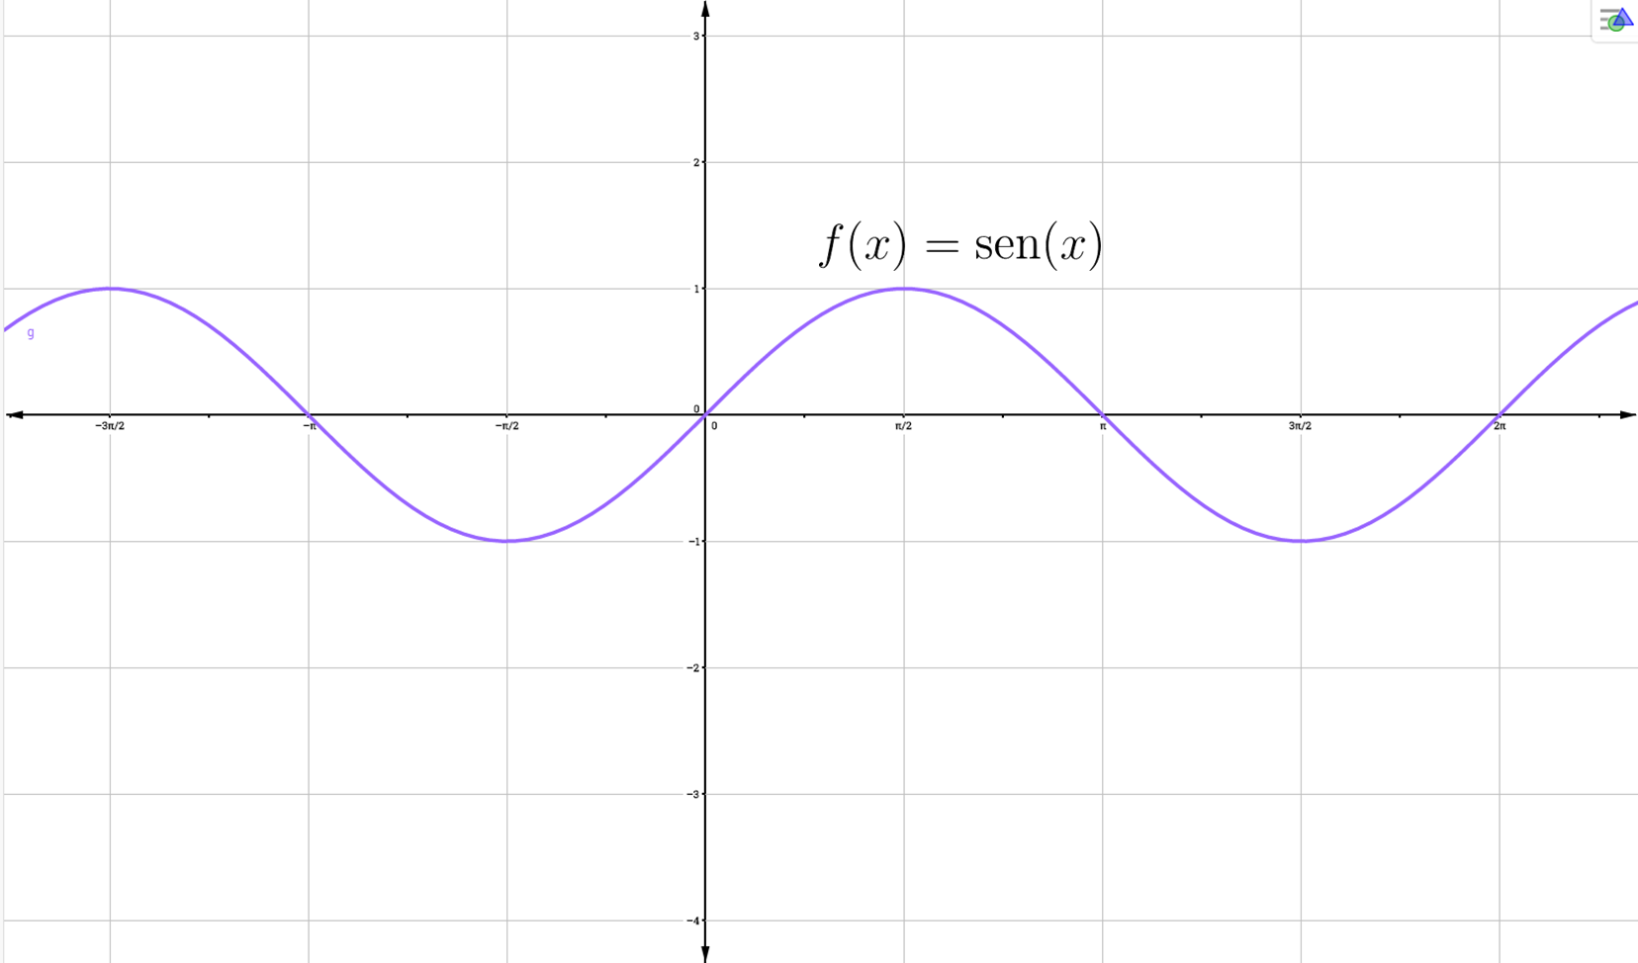
IMG02 | ver ultima columna | Recurso M5A | Ilustración | Contenido | MA_10_03_CO_REC100_IMG02n.png | 286 x 286 px | MA_10_03_CO_REC100_IMG02a.png | 500 x 500 px | Pregunta 2. Ilustrar la función trigonométrica con los datos propuestos. | 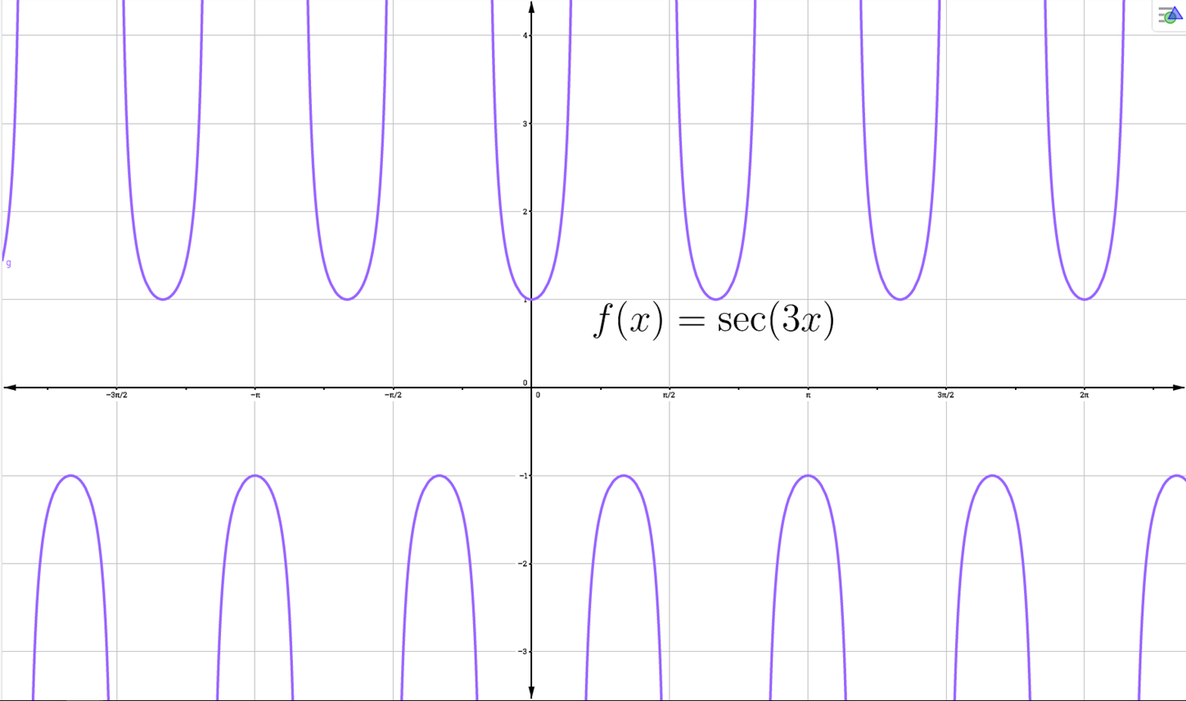
IMG03 | ver ultima columna | Recurso M5A | Ilustración | Contenido | MA_10_03_CO_REC100_IMG03n.png | 286 x 286 px | MA_10_03_CO_REC100_IMG03a.png | 500 x 500 px | Pregunta 3. Ilustrar la función trigonométrica con los datos propuestos. | 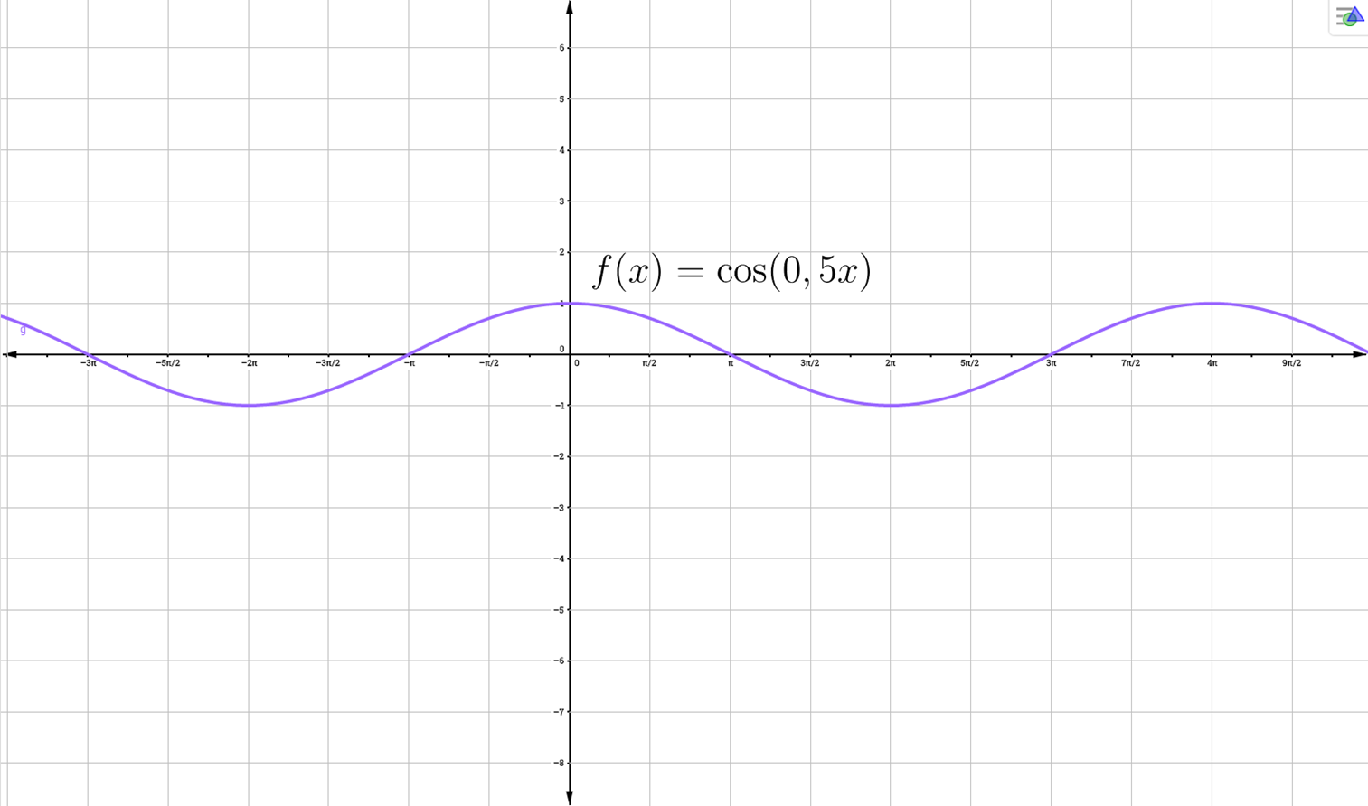
IMG04 | ver ultima columna | Recurso M5A | Ilustración | Contenido | MA_10_03_CO_REC100_IMG04n.png | 286 x 286 px | MA_10_03_CO_REC100_IMG04a.png | 500 x 500 px | Pregunta 4. Ilustrar la función trigonométrica con los datos propuestos. | 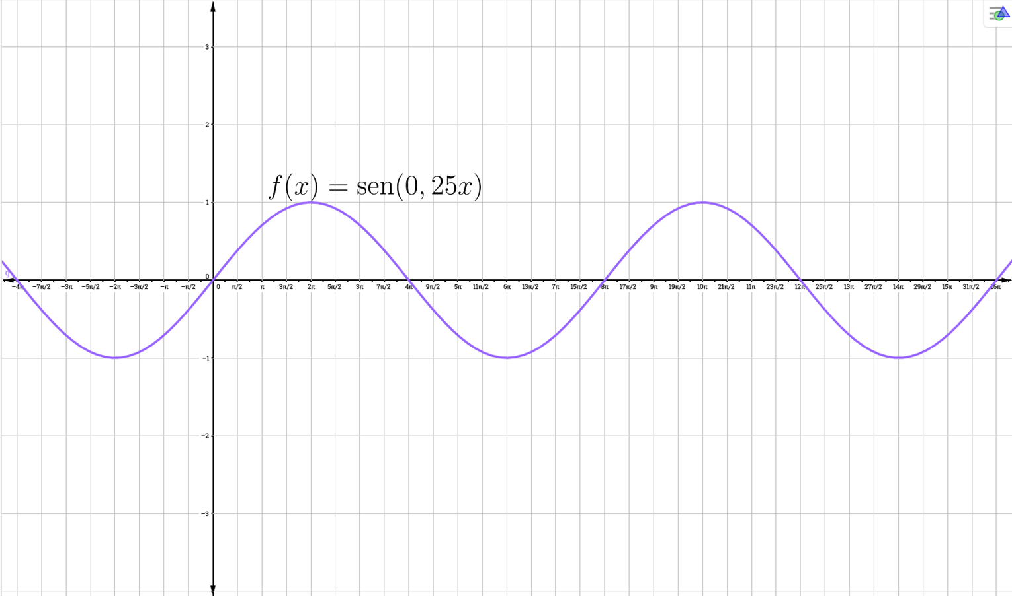
IMG05 | ver ultima columna | Recurso M5A | Ilustración | Contenido | MA_10_03_CO_REC100_IMG05n.png | 286 x 286 px | MA_10_03_CO_REC100_IMG05a.png | 500 x 500 px | Pregunta 5. Ilustrar la función trigonométrica con los datos propuestos. | 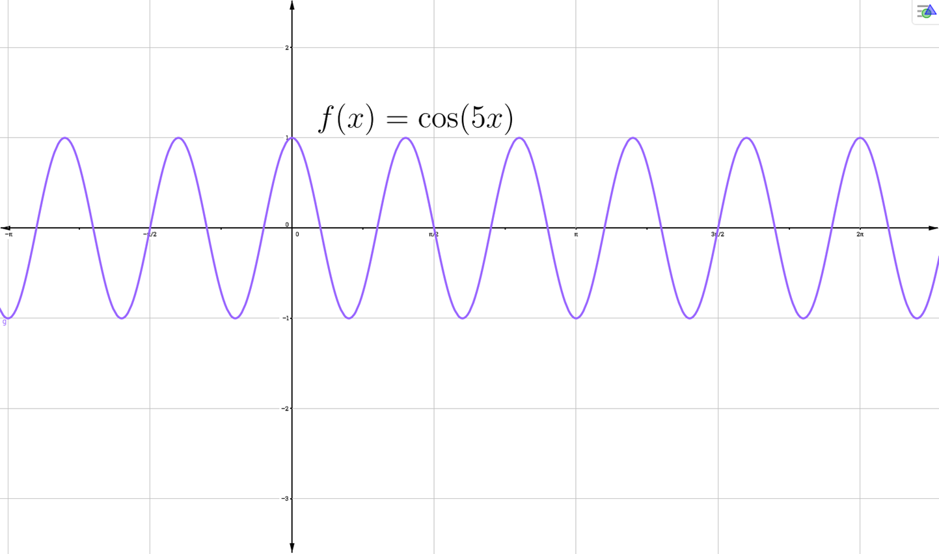
IMG06 | ver ultima columna | Recurso M5A | Ilustración | Contenido | MA_10_03_CO_REC100_IMG06n.png | 286 x 286 px | MA_10_03_CO_REC100_IMG06a.png | 500 x 500 px | Pregunta 6. Ilustrar la función trigonométrica con los datos propuestos. | 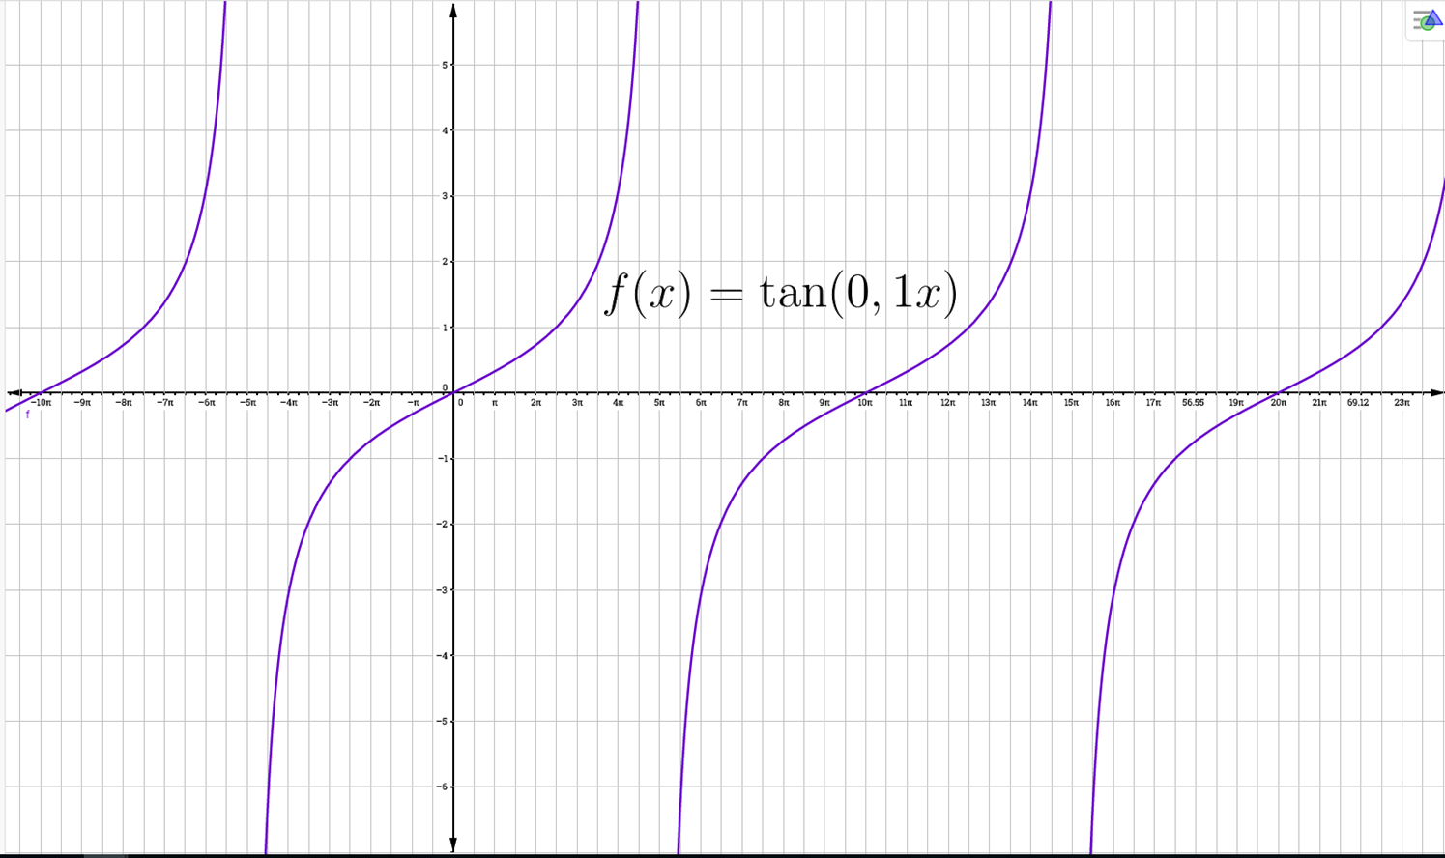
IMG07 | ver ultima columna | Recurso M5A | Ilustración | Contenido | MA_10_03_CO_REC100_IMG07n.png | 286 x 286 px | MA_10_03_CO_REC100_IMG07a.png | 500 x 500 px | Pregunta 7. Ilustrar la función trigonométrica con los datos propuestos. | 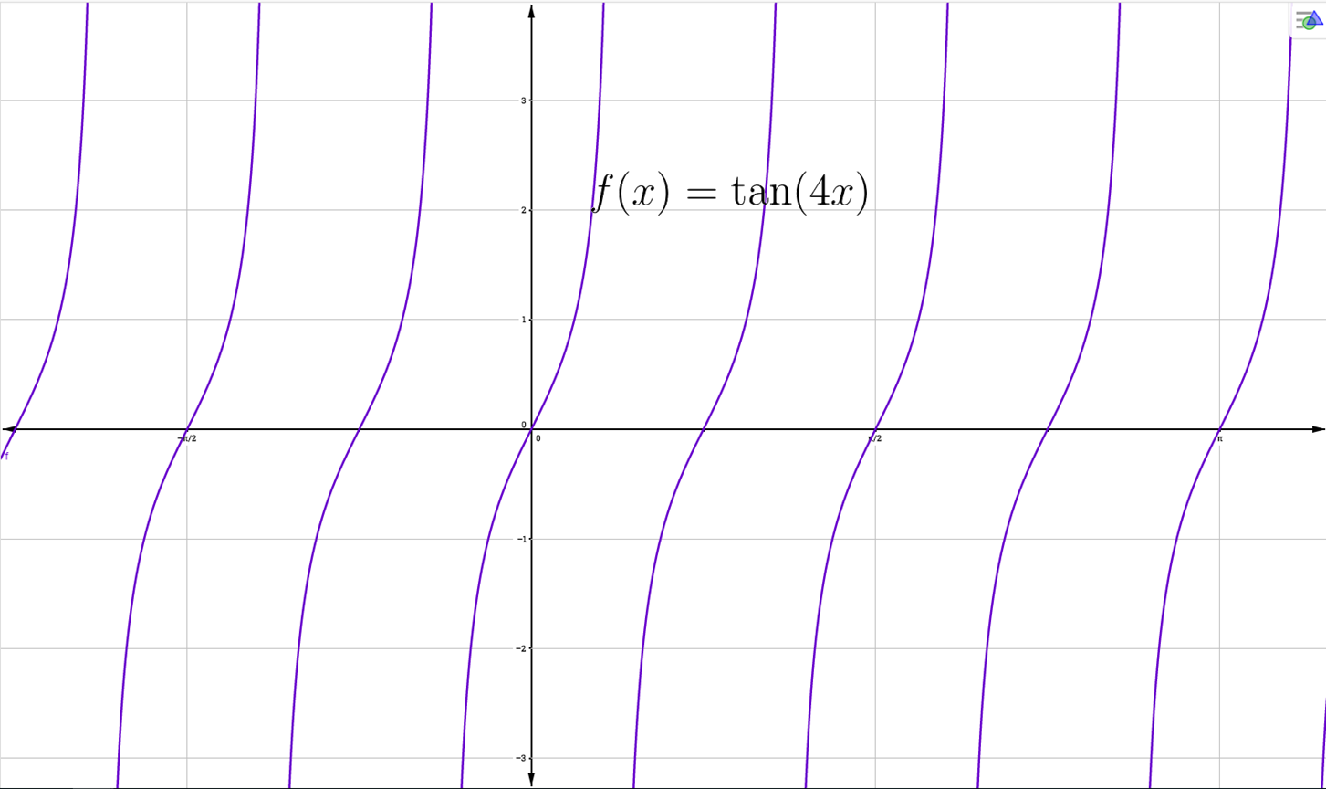
IMG08 | ver ultima columna | Recurso M5A | Ilustración | Contenido | MA_10_03_CO_REC100_IMG08n.png | 286 x 286 px | MA_10_03_CO_REC100_IMG08a.png | 500 x 500 px | Pregunta 8. Ilustrar la función trigonométrica con los datos propuestos. | 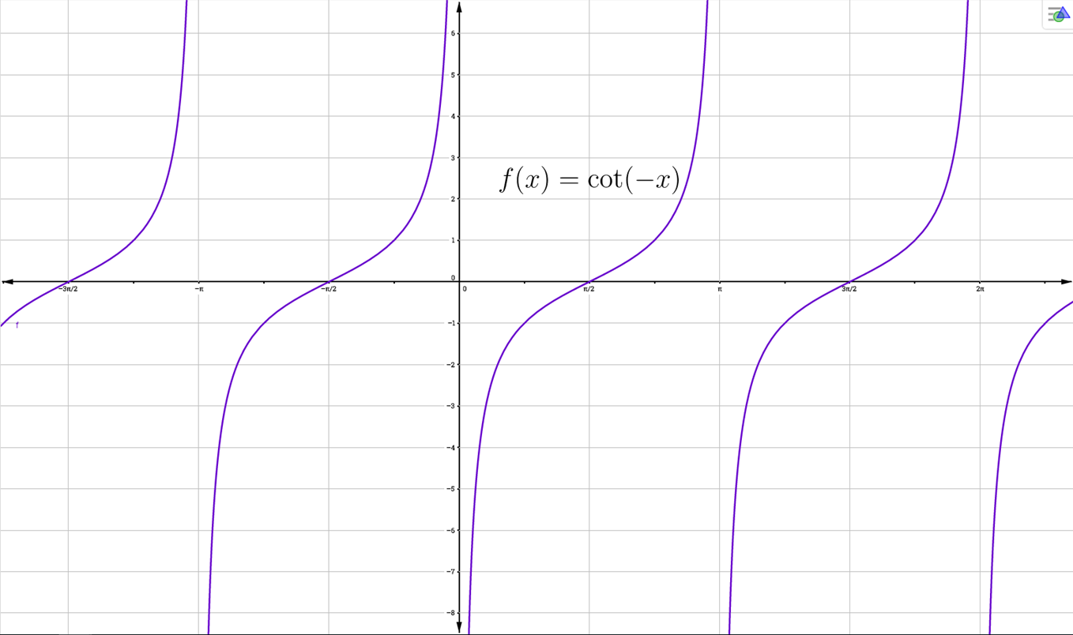
IMG09 | ver ultima columna | Recurso M5A | Ilustración | Contenido | MA_10_03_CO_REC100_IMG09n.png | 286 x 286 px | MA_10_03_CO_REC100_IMG09a.png | 500 x 500 px | Pregunta 9. Ilustrar la función trigonométrica con los datos propuestos. | 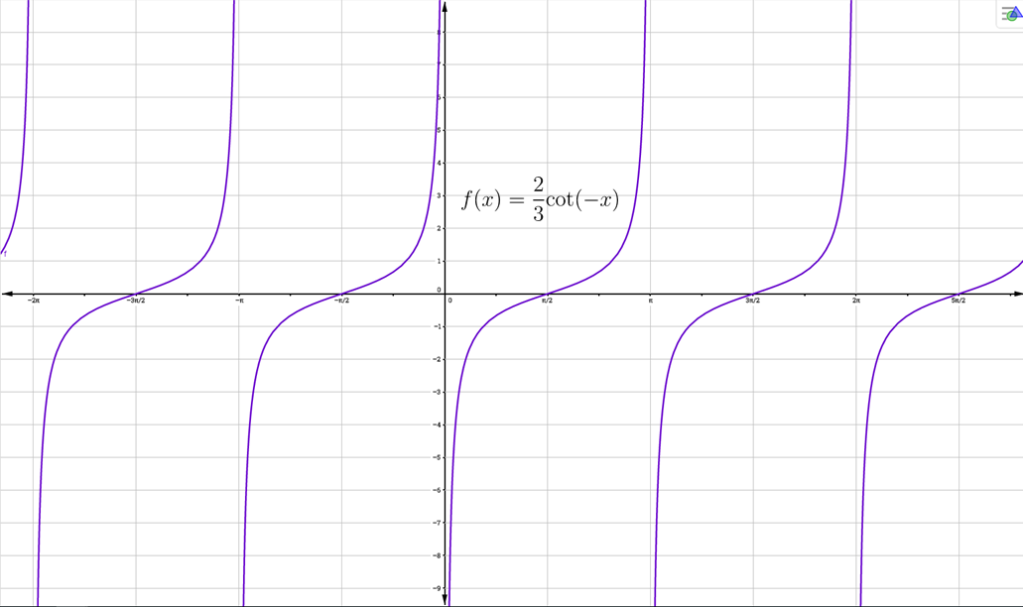
IMG10 | ver ultima columna | Recurso M5A | Ilustración | Contenido | MA_10_03_CO_REC100_IMG10n.png | 286 x 286 px | MA_10_03_CO_REC100_IMG10a.png | 500 x 500 px | Pregunta 10. Ilustrar la función trigonométrica con los datos propuestos. | 